Cover
Anwenderdokumentation

Modbus TCP/IP Datenpunktliste von Logamatic 5000 Series

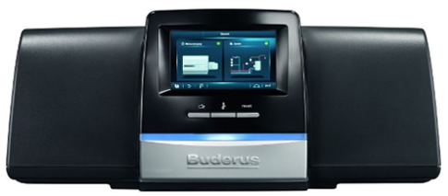

Datum |  | 2021-04-04
Firma |  | Bosch Thermotechnik GmbH
Produkt |  | Logamatic 5313 & 5311
Produkt-Version |  | 1.5.x

Beschreibung
Dieses Dokument beinhaltet die Modbus TCP/IP Datenpunktliste der Logamatic 5000 der Firma Bosch Thermotechnik GmbH. Bitte verwenden Sie diese Datenpunktliste, um eine Ansteuerung der Logamatic 5000 mit Ihrer Gebäudeleittechnik über Modbus TCP/IP zu realisieren. Weitere Informationen finden Sie in der Anwenderdokumentation "Hinweise zur Ansteuerung des Regelgeräts Logamatic"

Informationen zur Datenpunktliste
Auf dieser Seite finden Sie die Beschreibung aller Spalten der Modbus TCP/IP Datenpunktliste der Logamatic 5000

Excel-Blatt | Je nach Verwendung Logamatic 5000 (Master, Slave01, Slave02, ..) ändern Sich die Adressen der Datenpunkte. Bitte wählen Sie daher die Art der Einbindung Ihres Regelgeräts aus.

Register Type | Enthält den zu verwendeten Registertyp (Holding oder Input Register).
Read or Write Permissions | Enthält die Information, ob das Register nur lesbar (R) oder les- und schreibar (W) ist.
Modbus Address | Enthält die Adresse des Registers.
Bitblock Bit | Sofern die Informationen in einem Bitblock enthalten sind, gibt diese Angabe das jeweilige Bit im Bitblock an.
Component | Funktionale Komponente des Datenpunkts.
Name | Name des Datenpunkts.
Min | Minimaler Wert, welcher gelesen oder geschrieben werden kann.
Max | Maximaler Wert, welcher gelesen oder geschrieben werden kann.
Range | Bedeutung des Zahlenbereichs.
Unit | Einheit des Datenpunkts.
Float to Int Factor | Umrechnungsfaktor, welcher verwendet werden muss, um den korrekten Wert zu erhalten. Dies ist notwendig, um Nachkommastellen zu übertragen.

